关系图
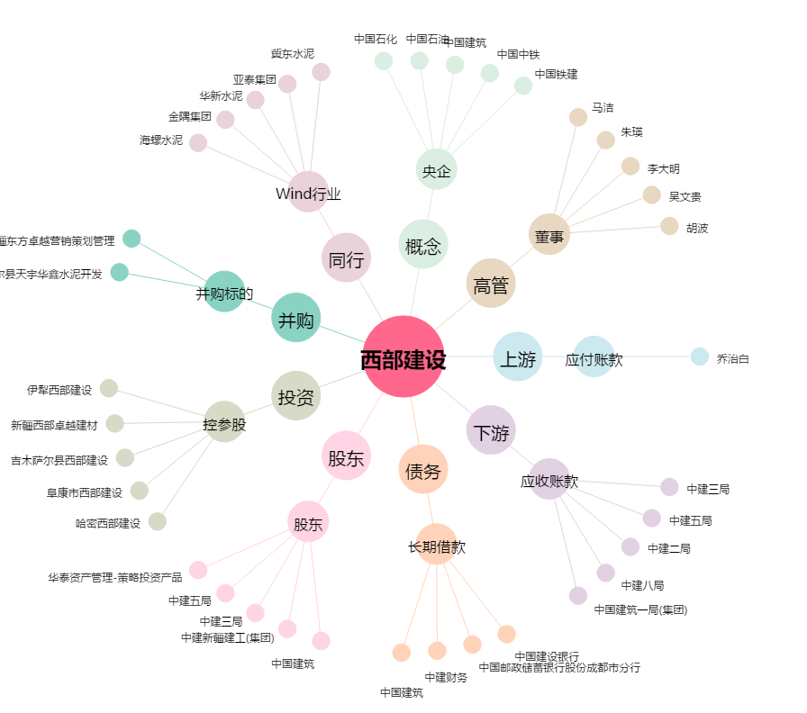
西部建设[002302.SZ] - 关系概览图

